redis
redis的分片cluster | 哈希槽， 单个主从组合支持哨兵 16384个槽位，每次新增机器时重写计算每个机器负责的槽位， 然后把原机器的一些槽位数据copy给新机器
redis rdb流程 | 1. Redis 父进程首先判断：当前是否在执行 save ，或 bgsave/bgrewriteaof （ aof 文件重写命令）的子进程，如果在执行则bgsave 命令直接返回。 2. 父进程执行 fork （调用 OS函数复制主进程）操作创建子进程，这个复制过程中父进程是阻塞的，Redis不能执行来自客户端的任何命令。 3. 父进程 fork 后， bgsave 命令返回”Background saving started”信息并不再阻塞父进程，并可以响应其他命令。 4. 子进程创建 RDB文件，根据父进程内存快照生成临时快照文件，完成后对原有文件进行原子替换。（ RDB 始终完整） 5. 子进程发送信号给父进程表示完成，父进程更新统计信息。 6. 父进程 fork 子进程后，继续工作。
为什么redis要用fork来实现rdb | 主要是出于Redis性能的考虑，(1)Redis RDB持久化机制会阻塞主进程，这样主进程就无法响应客户端请求。(2)我们知道Redis对客户端响应请求的工作模型是单进程和单线程的，如果在主进程内启动一个线程，这样会造成对数据的竞争条件，为了避免使用锁降低性能。基于以上两点这就是为什么Redis通过启动一个进程来执行RDB了。
fork后原来的内存会怎么样
redis fork之后，汇编指令写内存的时候怎么知道这个内存页时触发了cow的
redis五大数据类型以及set的特点
redis持久化策略 | RDB：rdb模式是生成数据快照，有手动触发和自动触发两种方式，手动触发是指运行命令：save或者bgsave， save命令会阻塞服务进程直到快照生成成功， bgsave是用子进程来生程快照，不阻塞服务进程。 自动触发的话是需要在redis的配置文件中配置阈值 ：save m n 指在m秒内发生n次数据变化时自动储存快照。 save m n的原理如下：每隔100ms，执行serverCron函数；在serverCron函数中，遍历save m n配置的保存条件，只要有一个条件满足，就进行bgsave。对于每一个save m n条件，只有下面两条同时满足时才算满足： （1）当前时间-lastsave > m （2）dirty >= n 在主从复制的场景下，如果从节点执行全量复制操作则主节点也会执行bgsave命令，并将rdb文件发送给从节点 执行showdown命令时也会自动的执行RDB持久化 AOF：rdb持久化是把进程数据存到文件，而AOF的持久化是把每次写入的命令记录到单独的日志文件中，当redis重启时再次执行AOF文件中的命令来恢复数据，与RDB相比AOF持久化的时效性更高一点。 AOF默认是关闭的，需要在redis的配置文件中开启。 AOF的执行流程如下：（1）命令追加： 先写入缓冲区，最后统一写入磁盘 （2）文件写入和文件同步： （3）文件重写：文件重写的主要原因是减小AOF文件的体积， 因为重写时会去掉已经过期的数据，AOF重写是把redis进程内的数据转化为写命令，同步到新的AOF文件中，不会对旧的文件读取； 文件重写分为手动触发和自动触发 手动触发就是执行bgrewriteaof命令，自动触发是根据配置文件中的auto-aof-rewrite-min-size（执行AOF重写时，文件的最小体积，默认值为64MB）和auto-aof-rewrite-percentage（执行AOF重写时，当前AOF大小(即aof_current_size)和上一次重写时AOF大小(aof_base_size)的比值默认100。）参数决定的。两个参数同时满足时才会触发重写。
redis RDB和AOF的优缺点 | RDB：优点：体积小，传输快，适合全量备份，恢复速度比AOF快很多，对redis的性能影响小 缺点：数据实时性比较低， 当服务器出问题，比如断电的时候 新修改的数据丢失会比较多 AOF：优点：数据备份的时效性高，丢失少。 缺点： 文件比较大，恢复时速度慢，对性能影响大。
redis淘汰策略 | 1、volatile-lru：从已设置过期时间的数据集（server.db[i].expires）中挑选最近最少使用的数据淘汰 2、volatile-ttl：从已设置过期时间的数据集（server.db[i].expires）中挑选将要过期的数据淘汰 3、volatile-random：从已设置过期时间的数据集（server.db[i].expires）中任意选择数据淘汰 4、allkeys-lru：从数据集（server.db[i].dict）中挑选最近最少使用的数据淘汰 5、allkeys-random：从数据集（server.db[i].dict）中任意选择数据淘汰 6、no-enviction（驱逐）：禁止驱逐数据
redis实现分布式锁 | Redission使用方式总结
redis做缓存时雪崩、穿透、击穿 | 雪崩： 大面积缓存key集中在同一个时间失效， 大量请求打到数据库，可能会导致DB瘫痪 解决方案： 让缓存失效的时间尽量分散 使用一个比较随机的时间。 有些特殊场景在某个时 间缓存必须失效的时候也可以用在业务层给请求加一个随机的延迟时间，把请求分散 击穿： 热点key突然过期 比如秒杀场景， 大量对该key的请求突然过来， 解决方案： 1、让热点Key永不过期， 2、 写定时器，每隔一段时间刷一次缓存key, 把库里最新的数据刷到缓存， 3、缓存分级，做一个一级缓存和二级缓存， 一级缓存失效，有二级缓存保底。 4、加锁缓存过期的时候不要第一时间去查库，先去获取一个分布式锁，获取到的请求去查库 然后刷缓存，避免把库打死 穿透： key对应的数据不存在，每次从redis中都请求不到， 都需要访问数据库 解决方案： 如果查询一个数据为空，也做缓存， 但是过期时间设置短一点就行
Codis | 客户端直接连接Codis-proxy ，
Redis常用的场景 | 分布式锁： 限流： 缓存
redis的单线程模型 | Redis基于Reactor模式开发了一套高效的事件处理模型，这套事件模型对应的是Redis的文件事件处理器，由于文件事件处理器是单线程方式运行的，所以一般都说Redis是单线程模型。
Redis的单线程如何监听大量的客户端链接 | Redis 通过IO多路复用程序来监听来自客户端的大量链接，他会将对应的读写事件注册到内核中并 监听每个事件的发生 ， 优点：IO多路复用技术的使用让Redis不需要额外的创建多余的线程来监听客户端的大量链接，降低了资源的消耗
单线程Redis为什么那么快 | 1、Redis的大部分操作都在内存上完成， 2、数据结构比较高效：哈希表，跳表等， 3、多路复用机制，使其在网络IO操作中能并发的处理大量的客户端请求，实现高吞吐率
IO请求性能瓶颈 | 1、任意一个请求在Server中发生耗时 ，都会影响整个server的性能， 也就是说后面的请求都要等 前面这个耗时的请求处理完成，自己才能处理。耗时的操作有如下几种 a. 操作BigKey :写一个BigKey在分配内存的时候需要消耗更多的时间，同样，删除bigKey释放内存同样也会产生耗时。 b. 使用复杂度过高的指令；例如SORT, SUNION, ZUNIONSTORE， c. 大量Key集中过期， Redis的过期机制也是在主线程中执行的，大量key集中过期会导致处理一个请求时，耗时都在删除过期key， 耗时变长 d. 淘汰策略：淘汰策略也是在主线程执行的， 当内存超过Redis内存上限后每次写入都需要淘汰一些key， 也会造成还是变长 e. AOF刷盘开启alway机制 ： 每次写入都需要把这个此操作刷到磁盘，写磁盘的速度远比写内存慢，会拖慢Redis的性能 f. 主从全量同步的生产RDB: 虽然采用了fork子进程生成数据快照，但fork这一瞬间也会阻塞整个线程，实例越大，阻塞时间越久。 2、 并发量非常大时，单线程读写客户端IO数据存在性能皮瓶颈，虽然采用多路复用机制，但是读写客户端数据依旧是同步IO, 只能单线程依次读取客户端的数据，无法利用CPU的多核
布隆过滤器 | 布隆过滤器的功能就是判断一个对象 再目标集合中存不存在， 使用的是多种hash算法定位一个对象的设计思想
一致性HASH | 服务器IP地址取hash值后再取模（hash(ip)% 2^32）， 取模的结果一定再 1~2^32 之间, 这样 就得到了IP在hash环上的位置， 然后有对象储存时对待储存的对像已同样的方式取模 然后也会落在hash环上，再环上按顺时针找 找到的第一个机器就是目标机器， 一致性hash的优点 ： 新增机器 减少机器 受影响的旧数据比较小
哨兵模式 | 主要做用于主从架构 Redis 哨兵模式（Sentinel）就是一个自动地监控处理 redis 间故障节点转移工作的一个「东西」，准确来说，Sentinel 其实是一个 redis 服务端程序，只不过运行在特殊的模式下，不提供数据存储服务，只进行普通 redis 节点监控管理。 就是有一个专门负责监控的Redis Server 来监控redis集群中master节点是否还正常（可以通过配置 sentinel down-after-milliseconds 如超过这个时间没有响应 就认为该主节点已下线）， 检测到master挂了之后就会从slave中重新选出来一个master | www.cnblogs.com/yangming1996/p/12677771.html
redis cluster | redis分布式， 自动将数据分片， 每个Master上放一部分数据（分片算法用一致性hash） 支持多个redis master node ，每个master node 可以挂在多个slave node， 高可用： 因为每一个master都有对应的slave node 那么master挂掉 redis cluster这套机制会自动将某个slave切换成master | https://www.cnblogs.com/mengchunchen/p/10059436.html
Redis 6.0 为啥要引入多线程 | 随着硬件性能提升，Redis 的性能瓶颈可能出现网络 IO 的读写，也就是：单个线程处理网络读写的速度跟不上底层网络硬件的速度。 Redis 多 IO 线程模型只用来处理网络读写请求，对于 Redis 的读写命令，依然是单线程处理
 | 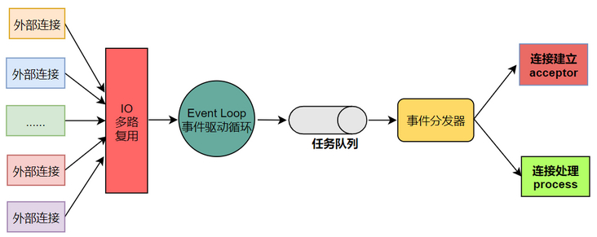
redis事务 | redis事务 是指把一堆命令打包执行， 但是执行中某条命令失败不会导致别的命令回滚， 相当于没有事务
redis 数据一致性协议

SpringCloud
 | https://blog.csdn.net/u011177064/category_9572944.html
Spring Cloud 常用工具 | Spring gateway, nocas, Seata_AT (分布式事务)， montior，sentinel Spring Cloud Bus ：配置更新通过bus通知到各微服务
nacos | nacos是阿里巴巴开源出来的一套注册与配置中心项目 ，支持微服务的服务注册发现和配置读取功能 nacos的负载均衡通过Ribbon实现， Ribbon实现了一些负载均衡算法，如轮询，配置权重， 随机
openFeign | 首先引入jar包 ，，， 注解启动 ： @FeignClient(name = "user-service", fallback = UserFeignClientFallback.class) openFeign已经集成了sentinel 可以通过引入jar包后 加上配置feign.sentinel.enabled 激活熔断器 当熔断时 客户端调用会直接走UserFeignClientFallback中的方法进行降级处理 feign.okhttp.enabled: true feign.httpclient.enabled:true ：设置okhttp或者httpclient， 单例情况下HttpClient性能好， 非单例情况下用okhttp性能好 | https://www.csdn.net/tags/Mtjacg3sMTA2MDMtYmxvZwO0O0OO0O0O.html https://blog.csdn.net/sinat_34241861/article/details/108261600
gateway | 路由(把请求转发给别的微服务)， 限流： 配置拦截器(统一处理请求信息)， 实现GlobalFilter（全局所有微服务都生效） 或者继承AbstractGatewayFilterFactory
gateway的限配置 | 1、配合redis的限流方式 filters: - StripPrefix=1 - name: RequestRateLimiter args: redis-rate-limiter.replenishRate: 1 redis-rate-limiter.burstCapacity: 2 2 继承DefaultRateLimiter extends AbstractRateLimiter<DefaultRateLimiter.Config> 过滤器配置 filters: - RewritePath=/traffic_route, /traffic - name: RequestRateLimiter args: rate-limiter: "#{@defaultRateLimiter}" key-resolver: "#{@hostAddKeyResolver}" default-rate-limit.permitsPerSecond: 0.5 还有别的 | 限流 https://blog.csdn.net/weixin_45788094/article/details/103513870
Sentinel 和 Hystrix | 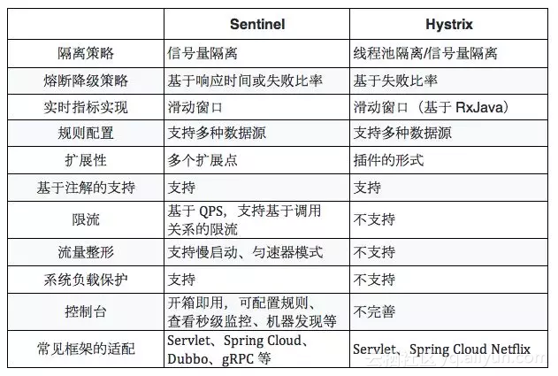
雪崩效应 | 分布式系统中的服务通讯依赖于网络，网络不好，必然会对分布式系统带来很大的影响，在分布式系统中服务之间相互 依赖，如果某一台服务器出现了故障或者网络延迟，在高并发情况下，会导致线程阻塞，在很短的时间内该服务的线程 池资源消耗殆尽，最终使该服务不可用，由于服务之间相互依赖，可能会导致真个系统的不可用，这就是雪崩效应，为 了防止此类事件发生，可以在微服务中加熔断机制
熔断机制 | 当一个微服务的实例，请求失败的次数超过阈值（可配置），就打开该服务的熔断器，之后该服务的请求就不再进行业务逻辑操作，执行快速失败直接返回失败信息，其他依赖该服务的服务就不会因为得不到响应而造成线程阻塞，这是除了该服务和依赖于该服务的部分功能不可用外其他功能正常 熔断器自我修复： 当一个服务熔断后，经过一段时间办法开熔断器， 半打开熔断器会检查一部分请求是否正常， 其他请求依然快速失败，检查的请求如果响应成功咋可以判断该服务恢复正常了， 就可关闭该服务熔断器， 反之则继续打开熔断器。 熔断器组件会提供一系列的监控，：如服务可用与否， 熔断器是否打开， 目前吞吐量，网络延迟状态的监控等

Kafka，ZK
如何保证消息不会重复消费 | 消费者定期的commit当前的消费offset到zk，并且每次会获取下一个offzet,如果遇到重启会从zk中取已存在的offset。 如果在commit之前重启？ 这种情况Kafka本身无法保证消息幂等性，可以利用唯一索引等方式处理。
如何保证消息的可靠传输、处理消息丢失 | 可关闭自动的commit，改为手动的提交，保证每次处理完业务在提交 如果在Kafka未完成复制时宕机，leader重新选举 Kafka配置 min_insync_replicas >= 1 生产者配置 acks = all 生产者配置 retries = MAX 以上参数设置可以确保每次消息发送到Kafka时，Kafka会在确保备份拷贝完成后才返回成功，不然会一直重试
避免消息丢失的参数配置 | 1、设置 acks = all。acks 是 Producer 的一个参数，代表了你对“已提交”消息的定义。如果设置成 all，则表明所有副本 Broker 都要接收到消息，该消息才算是“已提交”。这是最高等级的“已提交”定义。 2、设置 retries 为一个较大的值。这里的 retries 同样是 Producer 的参数，对应前面提到的 Producer 自动重试。当出现网络的瞬时抖动时，消息发送可能会失败，此时配置了 retries > 0 的 Producer 能够自动重试消息发送，避免消息丢失。 3、设置 unclean.leader.election.enable = false。这是 Broker 端的参数，它控制的是哪些 Broker 有资格竞选分区的 Leader。如果一个 Broker 落后原先的 Leader 太多，那么它一旦成为新的 Leader，必然会造成消息的丢失。故一般都要将该参数设置成 false，即不允许这种情况的发生。 ———————————————— 版权声明：本文为CSDN博主「wind_huise」的原创文章，遵循CC 4.0 BY-SA版权协议，转载请附上原文出处链接及本声明。 原文链接：https://blog.csdn.net/weixin_45701550/article/details/119983353
kafka的重平衡 | 重平衡就是一个协议，它规定了如何让消费者组下面的所有消费者来分配topic的分区，比如一个topic有100个分区，一个消费者组有20个消费者，在协调者的控制下让组内每个消费者消费20个分区，分配过程就是重平衡的过程 重平衡触发的条件： 消费组内成员发生了变更，主题的分区数发生了变更，订阅的主题发生了变化（当消费者使用正则表达式订阅）
如何保证消息顺序 | 发送接收Kafka可以指定Key，经过sharding后落盘一定在同一个partition并保证有序， 对于同一个KEY, 一consumer只读一个partition
kafka允许远程链接 2.12版本 | 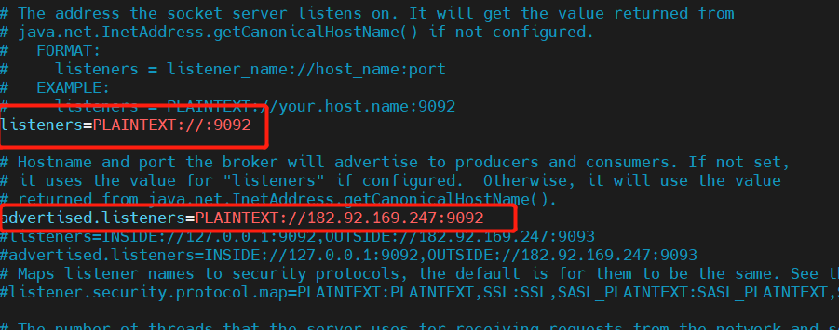
消息队列满了/消息积压/消费延时（生产案例 紧急处理流程） | 优先处理积压消息，添加消费者， 水平扩展 临时写代码新建topic, 把远topic中数据转发出去
Kafka的消费组和partition数量 | partition个数要大于comsumer，最好N倍 否则如果comsumer大于partiton （造成有comsumer闲置） 否则如果非N倍数会有comsumer 负载不均 Sticky分配策略选项： 分区的分配要尽可能的均匀； 分区的分配尽可能的与上次分配的保持相同。
Kafka水位线概念

